行政事業レビューシート
 |  |  |  |  |  |  |  |  |  |  |  |  |  |  |  |  | 事業番号 |  |  |  | 2021 |  |  |  | - | 防衛 |  |  | - | 20 |  | - | 0224
令和3年度行政事業レビューシート |  |  |  |  |  |  |  |  |  |  |  |  |  |  |  |  |  |  |  |  |  |  |  |  | （ | 防衛省 |  |  |  |  |  |  |  |  |  | ）
事業名 |  |  |  | 安全保障技術研究推進制度 |  |  |  |  |  |  |  |  |  |  |  |  |  | 担当部局庁 |  |  |  | 防衛装備庁 |  |  |  |  |  |  |  |  | 作成責任者
事業開始年度 |  |  |  | 平成27年度 |  |  |  |  | 事業終了 （予定）年度 |  |  |  |  | 終了予定なし |  |  |  | 担当課室 |  |  |  | 技術戦略部 技術振興官 |  |  |  |  |  |  |  |  | 技術振興官 森下政浩
会計区分 |  |  |  | 一般会計
根拠法令 （具体的な 条項も記載） |  |  |  | 防衛省設置法第４条第１項第１４号 |  |  |  |  |  |  |  |  |  |  |  |  |  | 関係する 計画、通知等 |  |  |  | 平成３１年度以降に係る防衛計画の大綱、中期防衛力整備計画（平成３１年度～平成３５年度）（平成３０年１２月１８日 国家安全保障会議決定・閣議決定）
主要政策・施策 |  |  |  | 科学技術・イノベーション |  |  |  |  |  |  |  |  |  |  |  |  |  | 主要経費 |  |  |  | 防衛関係
事業の目的 （目指す姿を簡潔に。3行程度以内） |  |  |  | 防衛分野での将来における研究開発に資することを期待し、先進的な民生技術についての基礎研究の発掘・育成をする。
事業概要 （5行程度以内。別添可） |  |  |  | 本事業は、国内の研究機関等を対象に、防衛装備庁が設定した研究テーマに沿った研究課題を公募し、外部有識者による審査の上、採択された優れた提案に対して研究を委託するものである。
実施方法 |  |  |  | 委託・請負
予算額・ 執行額 （単位:百万円） |  |  |  |  |  |  |  |  |  |  |  | 平成30年度 |  |  |  | 令和元年度 |  |  |  |  | 令和2年度 |  |  |  |  |  | 令和3年度 |  |  |  |  | 令和4年度要求
 |  |  |  | 予算の状況 |  | 当初予算 |  |  |  |  |  | 4,750 |  |  |  | 7,149 |  |  |  |  | 8,824 |  |  |  |  |  | 9,266 |  |  |  |  | 0
 |  |  |  |  |  | 補正予算 |  |  |  |  |  | ▲ 1 |  |  |  | ▲ 1 |  |  |  |  | - |  |  |  |  |  | -
 |  |  |  |  |  | 前年度から繰越し |  |  |  |  |  | - |  |  |  | 5 |  |  |  |  | 389 |  |  |  |  |  | 372 |  |  |  |  | -
 |  |  |  |  |  | 翌年度へ繰越し |  |  |  |  |  | ▲ 5 |  |  |  | ▲ 389 |  |  |  |  | ▲ 372 |  |  |  |  |  | -
 |  |  |  |  |  | 予備費等 |  |  |  |  |  | - |  |  |  | - |  |  |  |  | - |  |  |  |  |  | -
 |  |  |  |  |  | 計 |  |  |  |  |  | 4,744 |  |  |  | 6,764 |  |  |  |  | 8,841 |  |  |  |  |  | 9,638 |  |  |  |  | 0
 |  |  |  | 執行額 |  |  |  |  |  |  |  | 4,662 |  |  |  | 5,920 |  |  |  |  | 8,296
 |  |  |  | 執行率（％） |  |  |  |  |  |  |  | 98% |  |  |  | 88% |  |  |  |  | 94%
 |  |  |  | 当初予算＋補正予算に対する執行額の割合（％） |  |  |  |  |  |  |  | 98% |  |  |  | 83% |  |  |  |  | 94%
令和3・4年度 予算内訳 （単位：百万円） |  |  |  | 歳出予算目 |  |  |  |  |  |  |  | 令和3年度当初予算 |  |  |  | 令和4年度要求 |  |  |  |  | 主な増減理由
 |  |  |  | 防衛技術研究開発委託費 |  |  |  |  |  |  |  | 9,266 |  |  |  | 0 |  |  |  |  | -
 |  |  |  | - |  |  |  |  |  |  |  | - |  |  |  | -
 |  |  |  | - |  |  |  |  |  |  |  | - |  |  |  | -
 |  |  |  | - |  |  |  |  |  |  |  | - |  |  |  | -
 |  |  |  | - |  |  |  |  |  |  |  | - |  |  |  | -
 |  |  |  | その他 |  |  |  |  |  |  |  | 0 |  |  |  | 0
 |  |  |  | 計 |  |  |  |  |  |  |  | 9,266 |  |  |  | 0
成果目標及び 成果実績 （アウトカム） |  |  |  | 定量的な成果目標 |  |  |  |  |  |  |  | 成果指標 |  |  |  |  |  |  | 単位 |  |  | 平成30年度 |  |  | 令和元年度 |  |  | 令和2年度 |  |  | 中間目標 |  |  | 目標最終年度
 |  |  |  |  |  |  |  |  |  |  |  |  |  |  |  |  |  |  |  |  |  |  |  |  |  |  |  |  |  |  | 3 |  | 年度 | - | 年度
 |  |  |  | 防衛分野での将来における研究開発に資することが期待できる先進的な民生技術を発掘・育成した件数 |  |  |  |  |  |  |  | 研究終了後の評価において、成果が得られたと評価された研究課題の件数（評価は平成30年度以降に実施） |  |  |  |  |  | 成果実績 | 件 |  |  | 11 |  |  | 8 |  |  | 9 |  |  | - |  |  | -
 |  |  |  |  |  |  |  |  |  |  |  |  |  |  |  |  |  | 目標値 | 件 |  |  | 9 |  |  | 8 |  |  | 9 |  |  | 13 |  |  | -
 |  |  |  |  |  |  |  |  |  |  |  |  |  |  |  |  |  | 達成度 | ％ |  |  | 122 |  |  | 100 |  |  | 100 |  |  | - |  |  | -
根拠として用いた 統計・データ名 （出典） |  |  |  | 各年度の目標値は年度当初に終了評価を実施する予定の件数。他方で平成30年度の成果実績は、当初より平成30年度に終了評価を実施する予定であった平成27年度採択研究課題件数9件全件、及び、1年前倒して終了評価を実施した平成28年度採択研究課題件数10件のうち2件の合計値。

成果目標及び成果実績（アウトカム）欄についてさらに記載が必要な場合はチェックの上【別紙１】に記載 |  |  |  |  |  |  |  |  |  |  |  |  |  |  |  |  |  |  |  |  |  |  |  |  |  |  |  |  |  | チェック
活動指標及び 活動実績 （アウトプット） |  |  |  | 活動指標 |  |  |  |  |  |  |  |  |  |  |  |  |  |  | 単位 |  |  | 平成30年度 |  |  | 令和元年度 |  |  | 令和2年度 |  |  | 3年度 活動見込 |  |  | 4年度 活動見込
 |  |  |  | 委託研究の契約件数（当初見込みは、継続件数及び新規採択予定件数） |  |  |  |  |  |  |  |  |  |  |  |  |  | 活動実績 | 件 |  |  | 42 |  |  | 55 |  |  | 66 |  |  | - |  |  | -
 |  |  |  |  |  |  |  |  |  |  |  |  |  |  |  |  |  | 当初見込み | 件 |  |  | 42 |  |  | 52 |  |  | 67 |  |  | 70 |  |  | -
単位当たり コスト |  |  |  | 算出根拠 |  |  |  |  |  |  |  |  |  |  |  |  |  |  | 単位 |  |  | 平成30年度 |  |  | 令和元年度 |  |  | 令和2年度 |  |  | 3年度活動見込
 |  |  |  | 契約額／契約件数（ただし、1件当たりのコストは各研究課題内容により異なる。また、契約額及び契約件数は新規及び継続研究課題を対象） |  |  |  |  |  |  |  |  |  |  |  |  |  | 単位当たり コスト | 百万円／件 |  |  | 111 |  |  | 108 |  |  | 126 |  |  | 132
 |  |  |  |  |  |  |  |  |  |  |  |  |  |  |  |  |  | 計算式 | 執行額／活動実績 |  |  | 4,662/42 |  |  | 5,920/55 |  |  | 8,296/66 |  |  | 9,266/70
政策評価、新経済・財政再生計画との関係 | 政策評価 | 政策 |  | Ⅰ－２ 我が国自身の防衛体制の強化（防衛力の中心的な構成要素の強化における優先事項）
 |  | 施策 |  | Ⅰ－２－（３） 技術基盤の強化
 |  | 測定指標 |  | 定量的指標 |  |  |  |  |  |  |  |  |  |  |  |  |  |  | 単位 |  |  | 平成30年度 |  |  | 令和元年度 |  |  | 令和2年度 |  |  | 中間目標 |  |  | 目標年度
 |  |  |  |  |  |  |  |  |  |  |  |  |  |  |  |  |  |  |  |  |  |  |  |  |  |  |  |  |  |  | - |  | 年度 | - | 年度
 |  |  |  | - |  |  |  |  |  |  |  |  |  |  |  |  |  | 実績値 | - |  |  | - |  |  | - |  |  | - |  |  | - |  |  | -
 |  |  |  |  |  |  |  |  |  |  |  |  |  |  |  |  |  | 目標値 | - |  |  | - |  |  | - |  |  | - |  |  | - |  |  | -
 |  |  |  | 定性的指標 |  |  |  |  |  |  |  |  | 目標 |  |  |  |  |  | 目標年度 |  |  | 施策の進捗状況（目標）

 |  |  |  | 安全保障技術研究推進制度の活用等を通じ、防衛にも応用可能な先進的な民生技術の積極的な活用 |  |  |  |  |  |  |  |  | 安全保障技術研究推進制度の活用 |  |  |  |  |  | 令和５年度 |  |  | -

 |  |  |  |  |  |  |  |  |  |  |  |  |  |  |  |  |  |  |  |  |  | 施策の進捗状況（実績）
 |  |  |  |  |  |  |  |  |  |  |  |  |  |  |  |  |  |  |  |  |  | ●平成２９年度に採択した１４件及び平成３０年度に採択した２０件の研究課題について研究を継続するとともに、令和元年度は２１件の研究課題について研究を開始した。また、平成２８年度に採択した研究課題１０件のうち平成２９年度に終了した研究課題２件を除く研究課題８件について、外部の有識者からなる安全保障技術研究推進委員会により終了評価を実施し、成果が得られたとの評価がなされた。

 |  | 本事業の成果と上位施策・測定指標との関係
 |  | 防衛分野での将来における研究開発に資することを期待し、先進的な民生技術についての基礎研究の発掘・育成をする。

 | 新経済・財政再生計画改革工程表 2020 | 取組事項 |  | 分野： |  |  | - |  |  |  |  |  |  |  | -
 |  | KPI (第一階層） |  | ＫＰＩ （第一階層） |  |  |  |  |  |  |  |  |  |  |  |  |  |  | 単位 |  |  | 計画開始時 |  |  | 2年度 |  |  | 3年度 |  |  | 中間目標 |  |  | 目標最終年度
 |  |  |  |  |  |  |  |  |  |  |  |  |  |  |  |  |  |  |  |  |  | - | 年度 |  |  |  |  |  |  |  | - |  | 年度 | - | 年度
 |  |  |  | - |  |  |  |  |  |  |  |  |  |  |  |  |  | 成果実績 | - |  |  | - |  |  | - |  |  | - |  |  | - |  |  | -
 |  |  |  |  |  |  |  |  |  |  |  |  |  |  |  |  |  | 目標値 | - |  |  | - |  |  | - |  |  | - |  |  | - |  |  | -
 |  |  |  |  |  |  |  |  |  |  |  |  |  |  |  |  |  | 達成度 | ％ |  |  | - |  |  | - |  |  | - |  |  | - |  |  | -
 |  | KPI (第二階層） |  | ＫＰＩ （第二階層） |  |  |  |  |  |  |  |  |  |  |  |  |  |  | 単位 |  |  | 計画開始時 |  |  | 2年度 |  |  | 3年度 |  |  | 中間目標 |  |  | 目標最終年度
 |  |  |  |  |  |  |  |  |  |  |  |  |  |  |  |  |  |  |  |  |  | - | 年度 |  |  |  |  |  |  |  | - |  | 年度 | - | 年度
 |  |  |  | - |  |  |  |  |  |  |  |  |  |  |  |  |  | 成果実績 | - |  |  | - |  |  | - |  |  | - |  |  | - |  |  | -
 |  |  |  |  |  |  |  |  |  |  |  |  |  |  |  |  |  | 目標値 | - |  |  | - |  |  | - |  |  | - |  |  | - |  |  | -
 |  |  |  |  |  |  |  |  |  |  |  |  |  |  |  |  |  | 達成度 | ％ |  |  | - |  |  | - |  |  | - |  |  | - |  |  | -
 |  | 本事業の成果と取組事項・KPIとの関係
 |  | -

事業所管部局による点検・改善
 | 項 目 |  |  |  |  |  |  |  |  |  |  |  |  |  |  |  |  |  |  |  | 評 価 |  | 評価に関する説明
国費投入の必要性 | 事業の目的は国民や社会のニーズを的確に反映しているか。 |  |  |  |  |  |  |  |  |  |  |  |  |  |  |  |  |  |  |  | ○ |  | 防衛分野での将来における研究開発に資する基礎研究の発掘・育成は、我が国の技術的優越を確保し、防衛力整備を行う重要な事業であり、国の安全、国民の安心に資するものである。
 | 地方自治体、民間等に委ねることができない事業なのか。 |  |  |  |  |  |  |  |  |  |  |  |  |  |  |  |  |  |  |  | ○ |  | 防衛分野での将来における研究開発に資する基礎研究の発掘・育成は、防衛装備品の創製を担う防衛装備庁自らが実施する必要があるため、本事業の実施を民間等に委ねることはできない。
 | 政策目的の達成手段として必要かつ適切な事業か。政策体系の中で優先度の高い事業か。 |  |  |  |  |  |  |  |  |  |  |  |  |  |  |  |  |  |  |  | ○ |  | 近年の技術革新の急速な進展は、防衛技術と民生技術のボーダレス化をもたらしており、本事業により、防衛技術にも応用可能な先進的な民生技術を積極的に活用する必要がある。
事業の効率性 | 競争性が確保されているなど支出先の選定は妥当か。 |  |  |  |  |  |  |  |  |  |  |  |  |  |  |  |  |  |  |  | ○ |  | 公募を行い、外部有識者による厳正な審査を行った上で、支出先を決定している。
 |  | 一般競争契約、指名競争契約又は随意契約（企画競争）による支出のうち、一者応札又は一者応募となったものはないか。 |  |  |  |  |  |  |  |  |  |  |  |  |  |  |  |  |  |  | 無
 |  | 競争性のない随意契約となったものはないか。 |  |  |  |  |  |  |  |  |  |  |  |  |  |  |  |  |  |  | 無
 | 受益者との負担関係は妥当であるか。 |  |  |  |  |  |  |  |  |  |  |  |  |  |  |  |  |  |  |  | ‐ |  | -
 | 単位当たりコスト等の水準は妥当か。 |  |  |  |  |  |  |  |  |  |  |  |  |  |  |  |  |  |  |  | ○ |  | 外部有識者による厳正な審査を行った上で、予定通りの単位当たりコストで事業を実施している。
 | 資金の流れの中間段階での支出は合理的なものとなっているか。 |  |  |  |  |  |  |  |  |  |  |  |  |  |  |  |  |  |  |  | ○ |  | 外部有識者による厳正な審査を行った上で、予定通りの資金の流れに基づき支出が行われており、合理的である。
 | 費目・使途が事業目的に即し真に必要なものに限定されているか。 |  |  |  |  |  |  |  |  |  |  |  |  |  |  |  |  |  |  |  | ○ |  | 競争的研究費に関する関係府省連絡会申し合わせ「競争的資金における使用ルール等の統一について」に基づき、費目・使途は事業目的に即し真に必要なものに限定されている。
 | 不用率が大きい場合、その理由は妥当か。（理由を右に記載） |  |  |  |  |  |  |  |  |  |  |  |  |  |  |  |  |  |  |  | ‐ |  | -
 | 繰越額が大きい場合、その理由は妥当か。（理由を右に記載） |  |  |  |  |  |  |  |  |  |  |  |  |  |  |  |  |  |  |  | ○ |  | 繰越を行った研究課題は、2020年4月17日から5月25日にかけて新型コロナウイルス対策のために実験設備が閉鎖されたことに伴い、約８か月の期間を要する試験の一部を来年度以降に見送らざるを得なくなったものであり、妥当である。
 | その他コスト削減や効率化に向けた工夫は行われているか。 |  |  |  |  |  |  |  |  |  |  |  |  |  |  |  |  |  |  |  | ○ |  | 安全保障技術研究推進制度においては、委託先が効果的・効率的に研究資金を活用できるように、競争的研究費に関する関係府省連絡会申し合わせ「競争的資金における使用ルール等の統一について」に基づいて制度を運用している。
事業の有効性 | 成果実績は成果目標に見合ったものとなっているか。 |  |  |  |  |  |  |  |  |  |  |  |  |  |  |  |  |  |  |  | ○ |  | 成果実績は、外部有識者により終了評価を受け、成果があったとみなされた研究課題の件数であり、成果目標に見合ったものである。
 | 事業実施に当たって他の手段・方法等が考えられる場合、それと比較してより効果的あるいは低コストで実施できているか。 |  |  |  |  |  |  |  |  |  |  |  |  |  |  |  |  |  |  |  | ○ |  | 本制度への応募を独自システムで実施することも考えられるが、既存の「府省共通研究開発管理システム（e-Rad）」を利用することで、低コストで実施できている。
 | 活動実績は見込みに見合ったものであるか。 |  |  |  |  |  |  |  |  |  |  |  |  |  |  |  |  |  |  |  | ○ |  | ほぼ予定通りの研究課題件数であった。
 | 整備された施設や成果物は十分に活用されているか。 |  |  |  |  |  |  |  |  |  |  |  |  |  |  |  |  |  |  |  | ○ |  | 令和２年度から技術連携推進官において、本制度等で得られた基礎研究の成果の中から、有望な先進技術を早期に発掘し、技術の成熟度を引き上げることで、迅速かつ柔軟に装備品の研究開発につなげるための「橋渡し研究」を実施しており、成果の活用が検討されている。
関連事業 | 関連する事業がある場合、他部局・他府省等と適切な役割分担を行っているか。（役割分担の具体的な内容を各事業の右に記載） |  |  |  |  |  |  |  |  |  |  |  |  |  |  |  |  |  |  |  | ‐ |  | 他府省等において、防衛分野での将来における研究開発に資することを期待し、先進的な民生技術についての基礎研究を公募・委託する制度はない。
 | 所管府省名 |  |  | 事業番号 |  |  |  |  |  | 事業名

点検・改善結果 | 点検結果 |  |  | 【１．必要性】 我が国の高い技術力は、防衛力の基盤であり、安全保障環境が一層厳しさを増す中、安全保障に関わる技術の優位性を維持・向上していくことは、将来にわたって、国民の命と平和な暮らしを守るために不可欠である。本事業は、こうした状況を踏まえ、防衛分野での将来における研究開発に資することを期待し、先進的な民生技術についての基礎研究を公募・委託するものであり、積極的な活用を図る必要がある。 【２．効率性】 本事業では、委託先が効果的・効率的に研究資金を活用できるように、他府省も採用している「競争的資金における使用ルール等の統一について」に基づいて制度を運用している。 【３．有効性】 防衛分野での将来における研究開発に資する基礎研究の発掘・育成は、我が国の技術的優越の確保に資する。 【４．総合評価】 防衛分野での将来の研究開発に資する基礎研究の発掘・育成により、優れた先進技術を効果的・効率的に防衛省の研究開発に応用することは、技術的優越確保のために重要であり、今後の防衛技術基盤の強化を通じて、防衛力の質的水準の向上に資するものと位置付けられる。
 | 改善の 方向性 |  |  | 本制度については、委託研究終了後に評価を行い、その評価結果を踏まえ、研究課題の成果を防衛装備庁において実施している関連技術の調査分析に反映 また、本制度は基礎研究を対象としていることから、その成果は直ちに装備品に活用できるものではないが、可能性のあるものについては、技術の成熟度を上げ、装備品の研究開発につながるよう、令和２年度から新たに橋渡し研究を整備
外部有識者の所見
-
行政事業レビュー推進チームの所見
 |  |  | -
所見を踏まえた改善点/概算要求における反映状況
 |  |  | -
備考
-
関連する過去のレビューシートの事業番号
平成26年度 |  | 新27-0023
平成27年度 |  | 新27-0030
平成28年度 |  | 0325
平成29年度 |  | 0324
平成30年度 |  | 0313-00
令和元年度 |  | 防衛省 |  |  | - |  |  | 0299 |  | - | 00
令和2年度 |  | 防衛省 |  |  | - |  |  | 0230 |  | - | 00
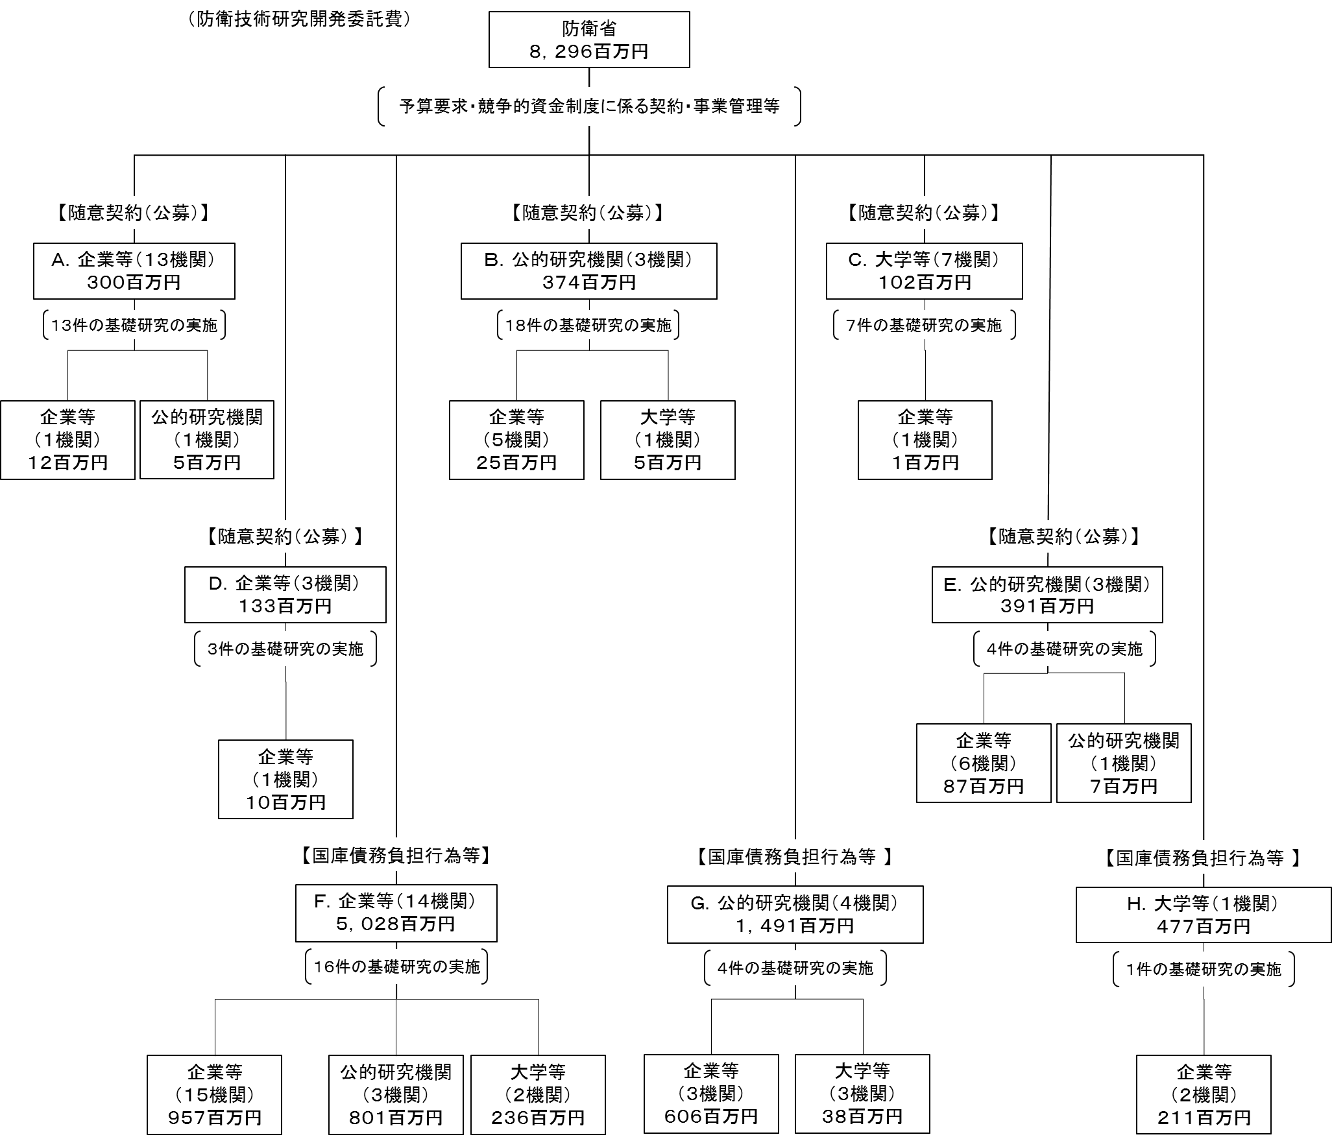
資金の流れ （資金の受け取り先が何を行っているかについて補足する） （単位：百万円） |  |  |  | ※令和2年度実績を記入。執行実績がない新規事業、新規要求事業については現時点で予定やイメージを記入。

費目・使途 （「資金の流れ」においてブロックごとに最大の金額が支出されている者について記載する。費目と使途の双方で実情が分かるように記載） |  |  |  | A. 株式会社ノベルクリスタルテクノロジー |  |  |  |  |  |  |  |  |  |  |  |  |  |  |  | B. 国立研究開発法人物質・材料研究機構
 |  |  |  | 費 目 |  |  |  | 使 途 |  |  |  |  |  |  |  |  |  | 金 額 (百万円） |  | 費 目 |  |  |  | 使 途 |  |  |  |  |  |  |  |  |  | 金 額 (百万円）
 |  |  |  | 物品費 |  |  |  | 設備備品費、消耗品費 |  |  |  |  |  |  |  |  |  | 11 |  | 物品費 |  |  |  | 設備備品費、消耗品費 |  |  |  |  |  |  |  |  |  | 68
...

